はじめに
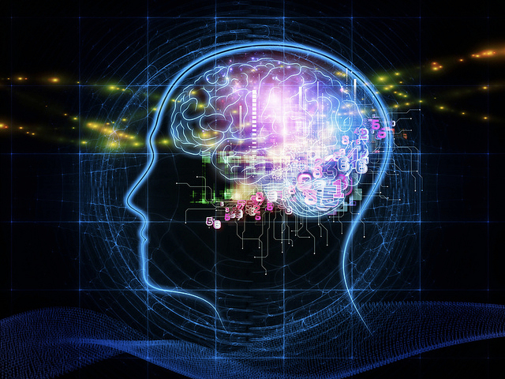
人工無脳について
 | 人工無脳とは、人との会話を行うためのプログラムです。
 | 無脳と付いている事で、無能な印象を持ってしまいがちですが、
 | 脳がないという意味であり、能力がないものではありません。
 | 主に、ここで目指しているものは、人との会話能力に長けたプログラムを指します。

知能でなく無脳という定義
 | “会話を行う人工の知能=人工知能”という定義付けと、大きく異なる壁が人工無脳にはあります。
 | 人工無脳には“考え判断”する“知能”がそもそも存在していない点です。
 | 考える事も、判断することも無いので、本質的に双方に理解は存在せず、会話における
 | “解決” や “納得” という知能的思考を人工無脳は行いません。
 | 解決も目的も理解もない、【会話を目的とした会話】のみを行うのが今回の人工無脳です。

“会話”という概念と本質
 | 人が普段何気なく行っている会話ですが、人の会話には全てに目的があります。
 | 会話とは、一つの目的に向かって行う、いくつかある方法の内の一つに過ぎません。
 | 相手を理解し、自分自身が何を発言しているのかも理解した上で、目的に向かって解決や推論を行う行動。
 | それが知的行動であり、相手への理解と相手の状態の推論こそが対話本来の意味を持ちます。

人工無脳の主な仕様と解釈
 | 前述の通り、人工無脳に知的活動は行えません。ただ闇雲に、入力語句に対して、
 | 反応を返すだけのプログラムです。これは端的な比喩を行うと、懐中電灯のスイッチと同じであり、
 | 複雑なボタン入力の結果を画面内で返すゲームなどと本質的には変わりません。
 | その入力情報と出力情報に文字を用いたランダムな要素が合さる事によって、触れた人が
 | あたかも人と会話した事を連想させ、記憶や結果に“会話をした” という解釈が残る機構と判断しています。

目標の仕様
 | 人と人工無脳が会話を行う上での目標と、完成形に求めるものは “面白い会話” であり
 | 話していて飽きない “使用者が楽しめる会話”であり、気を使わず“寂しさを感じさせない”ものです。
 | そこに、知的活動は必要としておらず、使用者の感情出力に楽しさや満足感・充実感といった
 | 前向きな結果への貢献を製作の目標としています。
 | 解決や推論といった知的活動は、暗に人は嫌悪している節がある事に由来している為です。

実装について
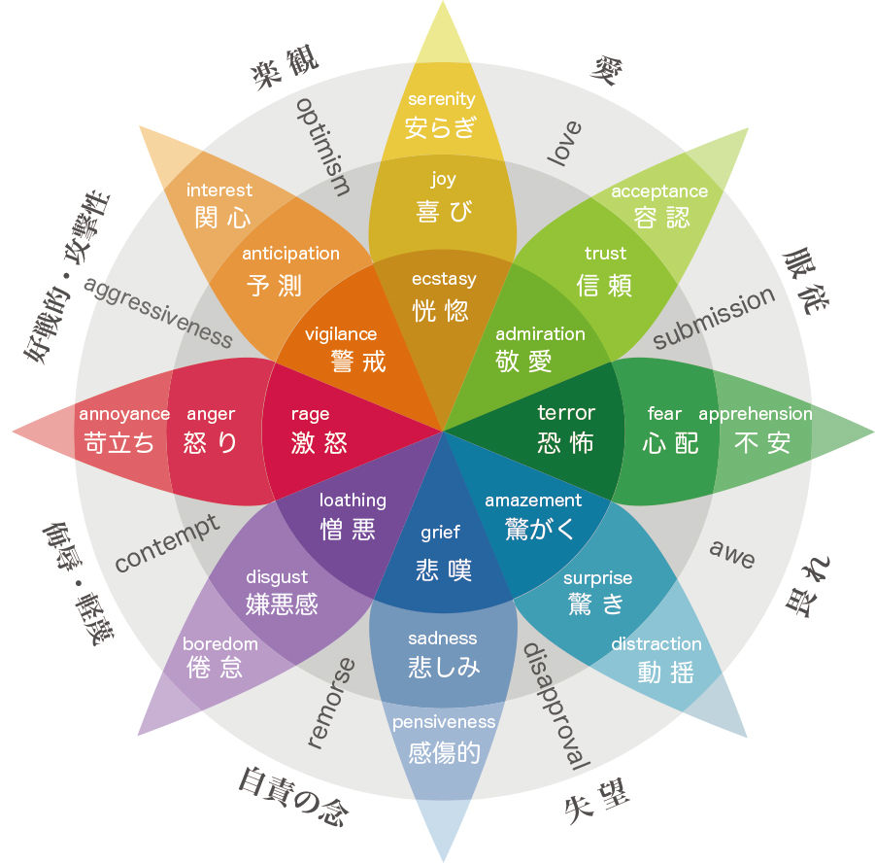
 | 言葉を受け取る

 | 言葉を返す

実装する上での目標は以下の要件を満たすものとします。
・8種4軸からなる感情値の保有
・時間軸の把握
・予め設定する構文による感情基準値の保有
・単語の持つ関連語句の把握
・外部入力文字列の形態素解析
・入力構文内からの特徴語抽出
・特徴語の重要度スコア算出（頻出語の把握）
・特徴語が持つ重要度から感情値の計算
・感情値に適合する単語の選出
・不成立文章、未確認単語の把握
・形態素解析された単語の保持
・助詞の活用による自然な構文化
・最終応答日時からの時間変化による感情の推移
・
・中期的記憶と長期的記憶の保持
・長期的記憶から生成される感情値による感情基準値へのアクセス

感情について
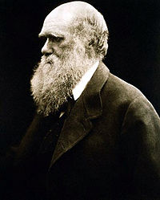
概要 | 人工無能を開発に当たって、感情モデルを可能な限り人へ近付けるため、製作の根幹となる感情の遷移とパラメーターへの考え方を、訂正を含めて、メモ代わりにまとめます。 |  |  |  | 客観的感情 人間性：人格
根底 | ここでは、ダーウィンの提唱する進化論に基づき 『人の由来と性に関連した選択』により提示された証拠を基に 人間と動物の精神的、肉体的連続性があるものとして感情を考察します。 |  |  |  | 入力された認識感情 クオリア：気分
「あらゆる高貴な特性、困窮している人への同情、人間だけでなくちっぽけな生命さえにも与える慈愛、太陽系の運動と法則を見通してきた神のような知性、これら全ての至高の力を有する人間でさえもなお、その身体の中に消すことのできない卑しい起源の刻印を宿していることを、我々は認めなければならない」 チャールズ・ダーウィン ～1859年「"巨大な本" 自然選択説」 |  |  |  |  | 出力感情 行動：表現

～歴史的な感情考察における感情モデル～
感情モデル | モデル内にあるとされるチャンネル | 感情数 | 歴史 | 発見・発案・提唱者
6種類の代表的な感情 | 喜 怒 哀 楽 愛 憎 | 6 | -- | --
7つの基本的感情 | 悲しみ、幸福、怒り、軽蔑、嫌悪、恐怖、驚き | 7 | 1840年 ? | チャールズ・ダーウィン
五行思想 | 喜 怒 哀 楽 怨 | 5 | B.C.305 ? | 馬芻
三字経 | 喜 怒 哀 懼 愛 悪 欲 | 7 | 1250年 ? | 王応麟
インド美学 | 愛 笑い 悲 怒 勇 恐れ 嫌悪 驚き 平和 | 9 | B.C.1000～ ? | ラサ 文化
ヒューマン・ユニバーサルズ | 幸福感、驚き、恐れ、悲しみ、怒り、嫌悪 ※ | 6 | 1980年～ | ポール・エクマン
Plutchikの感情の輪 | （怒り、喜び、受容、驚き、. 恐れ、悲しみ、嫌悪、期待）*2 | 8x2 | 1980年～ | ロバート・プルチック
 | ※後にポールエクマンが紗羅に種類の感情を提唱したが、次元軸の矛盾を感じたため、 この件では採用しない

上記を踏まえた、個人的な見解
◆感情に関する研究は、現代においても進行しておらず、正式な発表論文などが“ポール・エクマン”以降現れていなかった。 ◆表記されている感情の数は、ボリュームを振り切ったものの様に見えるため、数はこの量に準じていない様に見える。 ◆各感情には、それぞれボリュームが存在しており、各ボリュームには相反する重なり合わないレイヤーが存在しているかも。 ◆感情モデルは感情数が少なければ少ないほど、ハイコンテクストな形式となっている為、人工無能の実装には向かない。 ◆感情のチャンネルにはそれぞれ 深度/大きさ/強度 を持った点が動いているイメージを持った。

記憶のしくみ 想起(再認・再生・再構成)
http://kaiwa-kouza.com/contents/wh10_1_5.html
deep learningで使われるautoencoder実装
http://d.hatena.ne.jp/repose/20121108/1352373745
ベイジアンフィルタを実装
http://gihyo.jp/dev/serial/01/machine-learning/0003
自然言語処理研究室
http://lr-www.pi.titech.ac.jp/wp/?page_id=5
Yahoo! JAPANが提供するテキスト解析WebAPI
http://developer.yahoo.co.jp/webapi/jlp/
形態素解析しない特徴語抽出
http://blog.livedoor.jp/tak_tak0/archives/51945306.html
記憶を正しく思い出すための脳の仕組みを解明
http://www.jst.go.jp/pr/announce/20150424-2/
学習心理学
http://www.n-seiryo.ac.jp/~usui/koneko/6gakusyu.html
自然言語処理研究室
http://lr-www.pi.titech.ac.jp/wp/?page_id=5
日本語評価極性辞書
http://www.cl.ecei.tohoku.ac.jp/index.php?Open%20Resources%2FJapanese%20Sentiment%20Polarity%20Dictionary
単語感情極性対応表
http://www.lr.pi.titech.ac.jp/~takamura/pndic_ja.html

